ÖĞRETMENEVİ
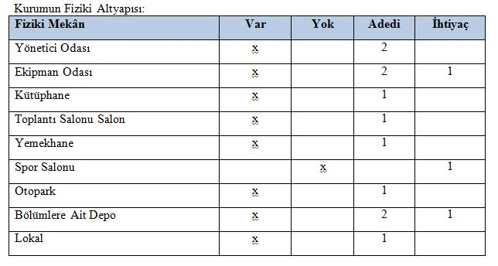
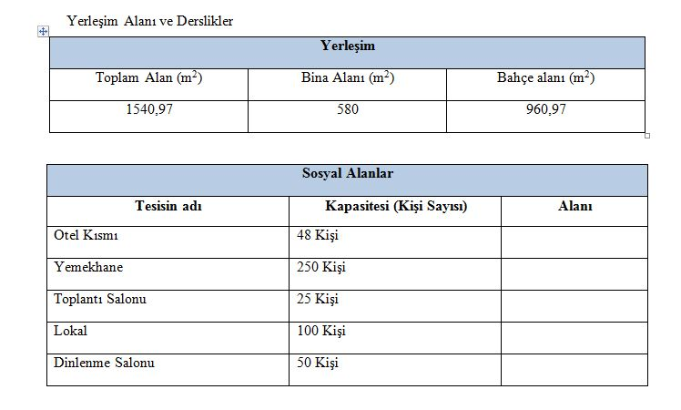
GELİBOLU ÖĞRETMENEVİ VE ASO MEVCUT DURUM BİLGİLERİ

